AUDIT CONFORMITE RGPD
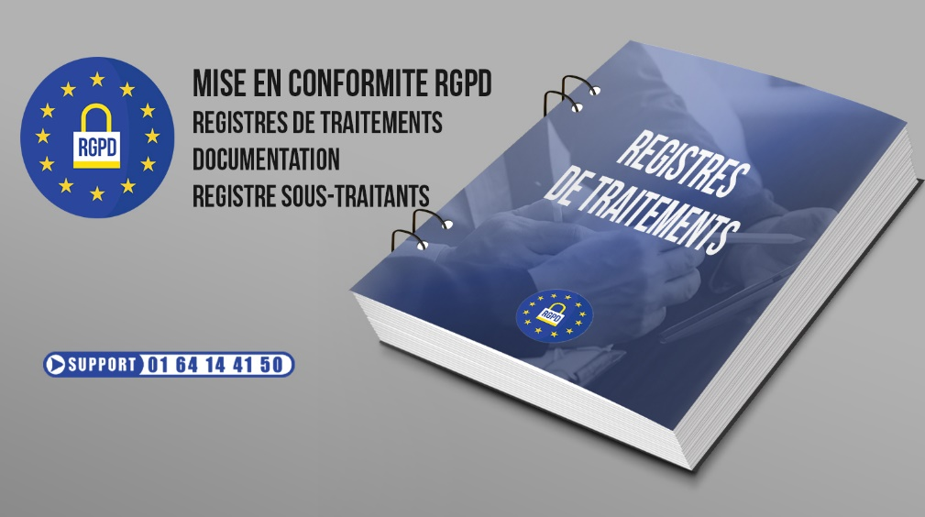 RGPD

Comment réaliser votre audit en moins de deux minutes? Dans la colonne K (colonne en vert) vous pouvez visualiser ce qui doit être réalisé pour que votre RGPD réponde aux obligations, qu'il protège en cas mise encause de votre responsabilité par la CNIL. Dans la colonne L (colonne en rouge) il vous suffit d'indiquer 1 si vous avez réalisé une action ou de laisser à 0 si celle-ci n'est pas réalisée. Une fois que vous avez passé en revue chaque action, un score apparait en bas de page.
AUDIT RGPD "POUR UNE MISE EN CONFORMITE TOTALE"
Règlement (UE) 2016/679 du Parlement européen et du Conseil du 27 avril 2016 RGPD (source CNIL) |  | 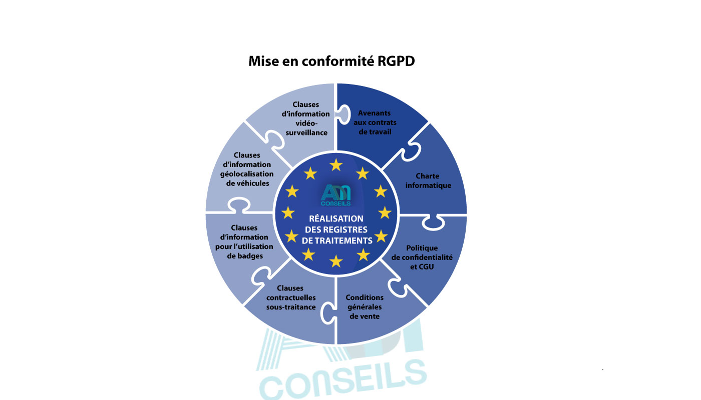
SOCIETE
NOM DU DIRIGEANT
ADRESSE
TELEPHONE
MAIL
ACTIVITE
NOMBRE DE SALARIES
Le RGPD : Qui est concerné ? Le RGPD est obligatoire pour toute organisation (Entreprise, TPE, PME, commerce, association, collectivité, publique et privée) qui traite des données personnelles. Toute entité est concernée dès lors qu'elle interagit avec des clients, des sous-traitants, des salariés, qu’elle possède un site internet, des systèmes de géolocalisation, des dispositifs de vidéosurveillance, des badges, etc. Quelles sont les actions prioritaires à mener pour une mise en conformité RGPD ? Registres des activités de traitements : La mise en conformité au RGPD (Règlement Général sur la Protection des Données), entré en vigueur le 25 mai 2018, représente une étape fondamentale pour toute organisation traitant des données personnelles. Au cœur de cette démarche se trouve l'établissement des « Registres des activités de traitements », une obligation essentielle imposée par le règlement. Les Registres des activités de traitements servent de socle de départ pour la conformité au RGPD. Ils impliquent la mise en œuvre des recommandations juridiques et techniques émises par les autorités compétentes telles que la CNIL (Commission Nationale de l'Informatique et des Libertés). Documentation RGPD: La documentation joue un rôle essentiel dans la démonstration de la conformité au RGPD (Règlement Général sur la Protection des Données). Pour assurer une protection adéquate des données personnelles et répondre aux exigences réglementaires, il est impératif de constituer et de regrouper la documentation nécessaire. Le registre des sous-traitants RGPD: Le registre des sous-traitants est un outil crucial pour les entreprises agissant en tant que sous-traitants de données personnelles dans le cadre du RGPD (Règlement Général sur la Protection des Données). En tant que sous-traitant, il est impératif de documenter toutes les catégories d'activités de traitement que vous réalisez pour le compte de vos clients. Autres actions à prévoir: Pour réaliser une mise en conformité RGPD,
ANALYSES ET EVALUATIONS DEVANT ÊTRE REALISEES POUR UNE MISE EN CONFORMITE RGPD |  |  |  | Ce qui doit être réalisé pour une conformité complète RGPD | Ce qui est actuellement réalisé pour une conformité complète RGPD
Depuis l'entrée en vigueur du RGPD en 2018, notre cabinet est spécialisé dans l'accompagnement des organismes pour leur mise en conformité. Doté de toutes les compétences nécessaires à la mise en place du RGPD, nous insistons sur l'importance de choisir un cabinet compétent pour ce processus. Attention, certains cabinets se contentent de vous fournir une analyse sans vous accompagner dans les actions finales à entreprendre. Contrairement à eux, notre cabinet vous guide de A à Z. |  |  |  | 2 | 0
Réalisation de l'audit: Il vous suffit de renseigner dans la colonne rouge (L) le chiffre correspondant à la colonne verte (K) si vous avez effectué une ou plusieurs réalisations. Un score apparaitra en bas de l'audit. Vous trouverez un descriptif de chaque prestation sous l'audit afin de vous guider dans vos réponses.
REGISTRES DES ACTIVITES DE TRAITEMENTS |  |  |  | 5 | 0
DOCUMENTATION ET REGISTRE SOUS-TRAITANTS |  |  |  | 1 | 0
CHARTE INFORMATIQUE |  |  |  | 1 | 0
AVENANTS AUX CONTRATS DE TRAVAIL |  |  |  | 1 | 0
POLITIQUE DE CONFIDENTIALITE POUR SITE INTERNET ET MENTION LEGALE CGU |  |  |  | 1 | 0
CONDITIONS GENERALES DE VENTE |  |  |  | 1 | 0
CLAUSES CONTRACTUELLES DE SOUS-TRAITANCE |  |  |  | 1 | 0
CLAUSES D'INFORMATION EN CAS D'UTILISATION DE BADGES |  |  |  | 1 | 0
CLAUSE D'INFORMATION EN CAS DE GEOLOCALISATION |  |  |  | 1 | 0
CLAUSE D'INFORMATION EN CAS DE VIDEOSURVEILLANCE |  |  |  | 1 | 0
 |  |  | TOTAUX | 16 | 0

 |  | Suite à cet audit, plus le score sera proche de 100%, plus le dirigeant et son entreprise seront proches d'une mise en conformité complète en matière de RGPD |  | SCORE | 0.00%

DESCRIPTIF INFORMATIF
 | Registres des activités de traitements (ils sont la base, le socle de départ) (obligatoire) -La mise en conformité du RGPD (entrée en vigueur le 25 Mai 2018) consiste en premier lieu et de façon obligatoire à mettre en œuvre et à réaliser les « Registres des activités de traitements » de l’entreprise. -Il s’agit de mettre en application les préconisations juridiques et techniques de la CNIL. -Pour chaque ensemble d’opérations traitant des données personnelles, différents registres doivent être réalisés (clients, sous-traitants, salariés, site internet, géolocalisation, vidéosurveillance, badges, etc…). -La réalisation des registres consiste à cartographier les activités principales de l’entreprise qui nécessitent la collecte et le traitement de données.
REGISTRES DES ACTIVITES DE TRAITEMENTS

Avez-vous mis en place les registres des activités de traitements (clients, sous-traitants, salariés, site internet, géolocalisation, vidéosurveillance, badges, etc…) ?
Avez-vous rédigé une attestation de conformité RGPD ?
Sont-ils mis à jour une fois par an?
Avez-vous informé vos clients de l'utilisation de leurs données personnelles et de la mise en place de votre RGPD?

 | Documentation (obligatoire) -Pour prouver la conformité au règlement, il est nécessaire de constituer et regrouper la documentation nécessaire. -Les actions et documents réalisés à chaque étape doivent être réexaminés et actualisés régulièrement pour assurer une protection des données en continu. -Cette documentation est constituée par exemple des registres de traitements mais également de tous les dossiers et documents réalisés lors de la mise en conformité. C’est ce que demande la CNIL. Registre sous-traitant (obligatoire) -En tant que sous-traitant, vous devez tenir un registre des catégories d’activités de traitement que vous effectuez pour le compte de vos clients.
DOCUMENTATION ET REGISTRE SOUS-TRAITANTS

Avez-vous mis en place la Documentation?
Avez-vous mis en place le Registre des sous-traitants?

 | Mise en place d’une charte informatique (optionnelle) -Elle permet de définir les règles de sécurité, d'utilisation et de protection informatiques dans l'entreprise, elle n’est pas nécessairement liée à un site internet.
CHARTE INFORMATIQUE

Avez-vous mis en place une charte informatique?

 | Avenants aux contrats de travail (obligatoire) -Le Règlement Européen sur la Protection des Données Personnelles renforce le droit des salariés. Il est par conséquent impératif pour l’employeur de mettre à jour les contrats de travail sur deux points : • La définition des missions du salarié pour lesquelles ce dernier va traiter ou collecter des données personnelles ; • La définition des nouveaux droits du salarié (droit d’accès, rectification, etc…).
AVENANTS AUX CONTRATS DE TRAVAIL

Avez-vous mis en place les avenants aux contrats de travail?

 | Politique de Confidentialité pour site internet et mention légale des CGU (obligatoire) Le RGPD impose une mise à jour des sites internet. A ce titre, la mention légale des CGU doit désormais intégrer une clause RGPD précisant notamment: Le renvoi à une Politique de Confidentialité (via un lien hypertexte), le droit d’accès, de rectification, d’effacement, de portabilité de vos données ou limitation du traitement de ces dernières, l’identité et coordonnées du responsable de traitement. -La Politique de Confidentialité d’un site internet doit comporter certaines dispositions pour satisfaire au RGPD: • Définition d’une donnée à caractère personnel, Identité du responsable de traitement, Objectif de la Politique de Confidentialité, Les données collectées, La durée de conservation des données, La base juridique que laquelle se fonde le traitement ou la collecte de données, Etc.
POLITIQUE DE CONFIDENTIALITE POUR SITE INTERNET ET MENTION LEGALE CGU

Avez-vous mis en place la politique de confidentialité pour site internet et la mention légale CGU?

 | Conditions générales de vente (obligatoire) -Pour être en conformité avec le Règlement Européen sur la Protection des Données, les Conditions Générales de Vente doivent disposer de différentes clauses spécifiques comprenant : • Identité de la société et du responsable de traitement ; • L’éventuelle transmission des données à un sous-traitant/tiers ; • La mention du droit d’accès, de rectification, de limitation, et d’effacement des données ; • La possibilité de s’opposer au traitement et à la portabilité des données ; • La possibilité de retirer son consentement au traitement effectué ; • La possibilité d’effectuer une réclamation auprès de l’autorité de contrôle. • Etc.
CONDITIONS GENERALES DE VENTE

Avez-vous mis en place les clauses spécifiques relatives au CGV?

 | Clauses contractuelles de sous-traitance (obligatoire) -Lors de l’utilisation d’un sous-traitant, le Règlement Européen sur la Protection des Données impose aux entreprises dans son article 28-1 de faire uniquement appel à des sous-traitants qui présentent des garanties suffisantes quant à la mise en œuvre de mesures techniques et organisationnelles appropriées. Par conséquent, chaque entreprise doit veiller à mettre à jour les contrats passés avec ses sous-traitants afin de se mettre en conformité avec le Règlement Européen. A noter de ces contrats constitueront une partie de la documentation RGPD que doit mettre en place chaque entreprise afin de justifier de sa conformité au Règlement Européen. L’avenant au contrat comprend : • L’objet du contrat • La description du traitement faisant l’objet de la sous-traitance • La durée du contrat • Les obligations du sous-traitant vis-à-vis du responsable de traitement • Les obligations du responsable de traitement vis-à-vis du sous-traitant
...

